현수막 사진(예시)
○ 강의동 테라스 | ○ 항공우주센터 건물 측면
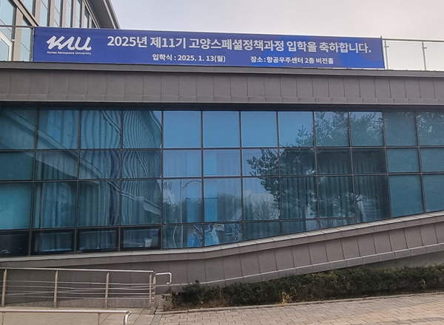
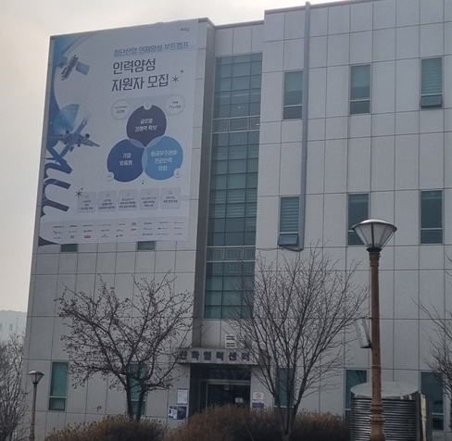

○ 강의동 건물 측면 | ○ 현수막거치대(학생회관 앞, 항공대학역 앞)
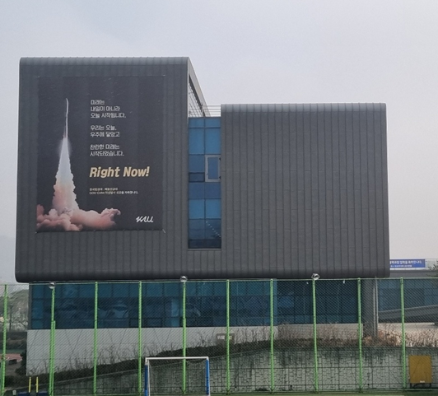
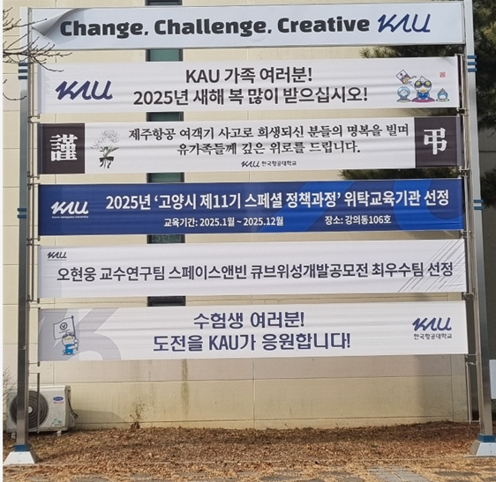

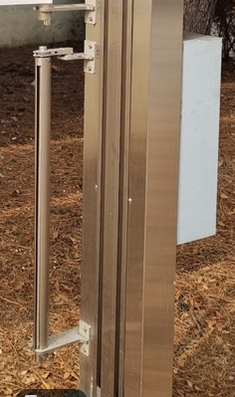

○ 학생회관 | ○ 강의동 강의실
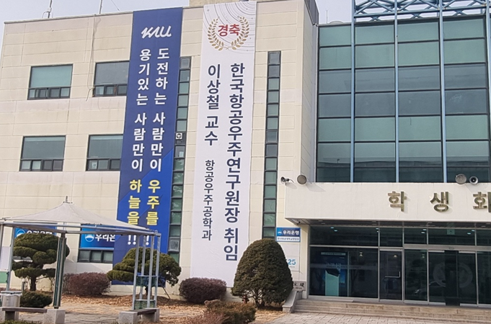
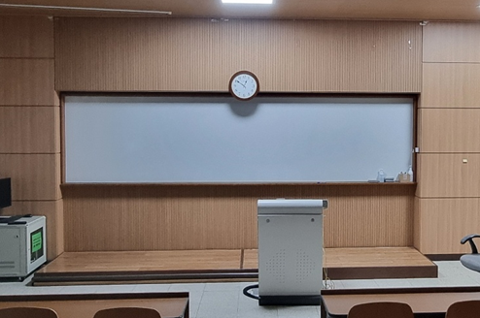

 |  | 강력 자석
